关系图
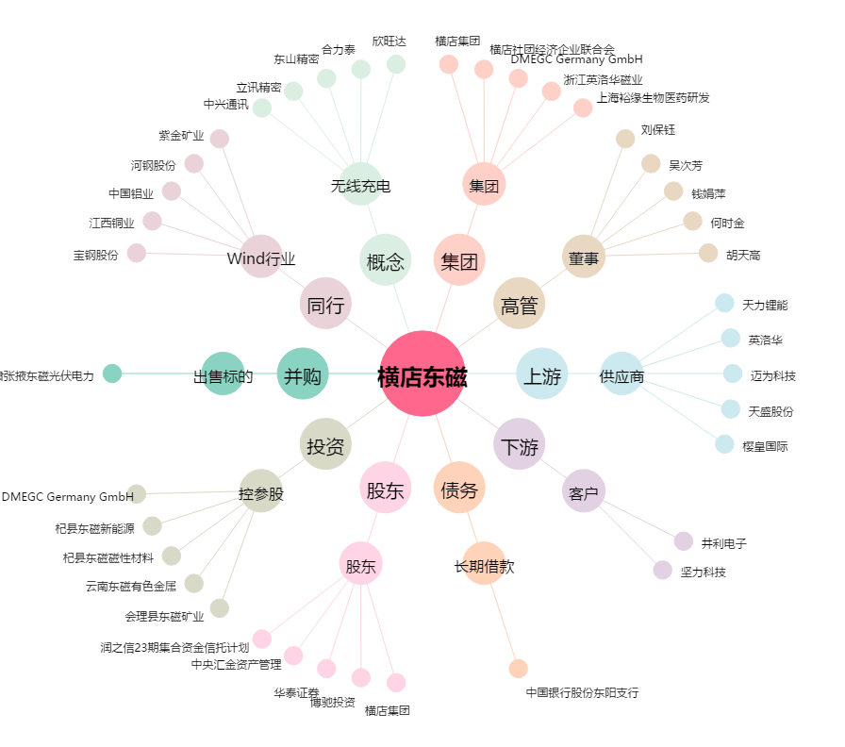
横店东磁[002056.SZ] - 关系概览图

